Графічне порівняння тарифів
Категорія напруги | Тариф | Загальна сума в євро |  |  |  |  | Загальна сума в євроцентах
 |  | Активна енергія | Плата за відновлювані джерела енергії | Розподіл | Передача | Точка комерційного обліку | Активна енергія | Плата за відновлювані джерела енергії | Розподіл | Передача | Точка комерційного обліку
Висока напруга | Білий | 8548.48 | 1387.05 | 0.00 | 1532.36 | 8.98 | 8.55 | 1.39 | 0.00 | 1.53 | 0.009
Середня напруга | Білий | 8352.18 | 1387.05 | 2179.66 | 475.56 | 8.72 | 8.35 | 1.39 | 2.18 | 0.48 | 0.009
Низька напруга | Синій | 8861.29 | 1387.05 | 990.75 | 1188.90 | 8.72 | 8.86 | 1.39 | 0.99 | 1.19 | 0.009
Низька напруга | Білий | 9371.47 | 1387.05 | 3844.12 | 248.35 | 5.46 | 9.37 | 1.39 | 3.84 | 0.25 | 0.005
Низька напруга | Червоний | 8163.01 | 1387.05 | 2893.00 | 581.24 | 5.46 | 8.16 | 1.39 | 2.89 | 0.58 | 0.005
Низька напруга | Жовтий | 6935.27 | 1387.05 | 2245.71 | 792.60 | 1.94 | 6.94 | 1.39 | 2.25 | 0.79 | 0.002
Вартість електроенергії на лічильнику для кожного типу споживача без ПДВ та calculated peak power, євроцентів/кВт*год

 |  |  |  |  | 12.4 | 13.02
 |  |  |  |  | 2.66 | 3.47
 |  |  |  |  | 0.214516129 | 0.2665130568

Граф.структура тарифів
Середня напруга - Білий тариф |  |  | Низька напруга - Червоний тариф
Складова рахунку | Вартість на місяць, € | Частка, % | Складова рахунку | Вартість на місяць, € | Частка, %
Сплата за точку комерційного обліку | 8.72 | 0.07% | Сплата за точку комерційного обліку | 5.46 | 0.04%
Сплата за передачу | 475.56 | 3.63% | Сплата за передачу | 581.24 | 4.14%
Сплата за розрахункову пікову енергію | 686.92 | 5.25% | Сплата за розрахункову пікову енергію | 1,017.17 | 7.24%
Сплата за споживання реактивної енергії | 990.75 | 7.57% | Сплата за споживання реактивної енергії | 990.75 | 7.05%
Сплата за розподіл | 1,188.90 | 9.08% | Сплата за розподіл | 1,902.25 | 13.54%
Плата за відновлювальні джерела | 1,387.05 | 10.60% | Плата за відновлювальні джерела | 1,387.05 | 9.87%
Електроенергія | 8,352.18 | 63.81% | Електроенергія | 8,163.01 | 58.11%
ВСЬОГО: | 13,090.09 | 100.00% | ВСЬОГО: | 14,046.93 | 100.00%
Середня напруга - Білий тариф
Низька напруга - Червоний тариф

Зміна вартості
Ціна на електроенергію, HRK/KWh
Напруга | Тариф | 1 липня 2020 |  | 1 жовтня 2020 |  | 1 січня 2021 |  | 1 квітня 2021
 |  | VT | NT | VT | NT | VT | NT | VT | NT
Середня | Білий | 0.624 | 0.3671 | 0.6221 | 0.3659 | 0.6162 | 0.3624 | 0.689 | 0.4053
Низька | Червоний | 0.6098 | 0.3587 | 0.608 | 0.3576 | 0.6022 | 0.3542 | 0.6734 | 0.3961

Ціна на електроенергію, €/KWh
Напруга | Тариф | 1 липня 2020 |  | 1 жовтня 2020 |  | 1 січня 2021 |  | 1 квітня 2021
 |  | VT | NT | VT | NT | VT | NT | VT | NT
Середня | Білий | 0.0824 | 0.0485 | 0.0822 | 0.0483 | 0.0814 | 0.0479 | 0.0910 | 0.0535
Низька | Червоний | 0.0806 | 0.0474 | 0.0803 | 0.0472 | 0.0796 | 0.0468 | 0.0890 | 0.0523

Вартість електроенергії, €/KWh
Напруга | Тариф | 1 липня 2020 |  | 1 жовтня 2020 |  | 1 січня 2021 |  | 1 квітня 2021
 |  | VT | NT | VT | NT | VT | NT | VT | NT
Середня | Білий | 6594.45 | 969.88 | 6574.37 | 966.71 | 6512.02 | 957.46 | 7281.37 | 1070.81
Низька | Червоний | 6444.39 | 947.69 | 6425.36 | 944.78 | 6364.07 | 935.80 | 7116.51 | 1046.50

Вартість електроенергії, євроцентів/KWh
Напруга | Тариф | 1 липня 2020 | 1 жовтня 2020 | 1 січня 2021 | 1 квітня 2021
Середня | Білий | 7.56 | 7.54 | 7.47 | 8.35
 |  | 7.56 | 7.54 | 7.47 | 8.35
Низька | Червоний | 7.39 | 7.37 | 7.30 | 8.16
 |  | 7.39 | 7.37 | 7.30 | 8.16
Середня напруга - Білий тариф
Низька напруга - Червоний тариф

Конкуренти
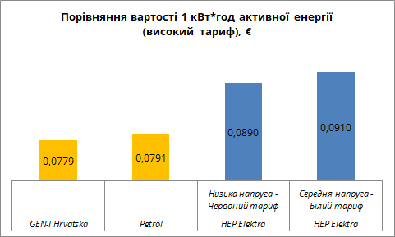
Джерело | Категорія напруги | Тарифний елемент
 |  | Тариф | Активна енергія (HRK/KWh) |  | Плата за відновлювані джерела енергії (HRK/KWh) | Розподіл (HRK/KWh) |  | Передача (HRK/KWh) |  | Точка комерційного обліку | Акцизний збір (HRK/KWh)
 |  |  | VT | NT |  | VT | NT | VT | NT
HEP Elektra | Середня | Білий | 0.6890 | 0.4053 | 0.105 | 0.100 | 0.050 | 0.040 | 0.020 | 66 | -
 | Низька | Білий | 0.7731 | 0.4547 | 0.105 | 0.240 | 0.120 | 0.011 | 0.050 | 41.3 | -
 |  | Червоний | 0.6734 | 0.3961 | 0.105 | 0.16 | 0.08 | 0.050 | 0.020 | 41.3 | -
GEN-I Hrvatska | Середня | Білий | 0.5900 | 0.4400 | 0.105 | 0.100 | 0.050 | 0.040 | 0.020 | 66 | 0.00375
 | Низька | Білий | 0.5900 | 0.4400 | 0.105 | 0.240 | 0.120 | 0.011 | 0.050 | 41.3 | 0.00375
 |  | Червоний | 0.5900 | 0.4400 | 0.105 | 0.16 | 0.08 | 0.050 | 0.020 | 41.3 | 0.00375
Petrol | Середня | Білий | 0.5985 | 0.4715 | 0.105 | 0.100 | 0.050 | 0.040 | 0.020 | 66 | 0.00375
 | Низька | Червоний | 0.5985 | 0.4715 | 0.105 | 0.16 | 0.08 | 0.050 | 0.020 | 41.3 | 0.00375

Джерело | Категорія напруги | Тарифний елемент
 |  | Тариф | Активна енергія (€/KWh) |  | Плата за відновлювані джерела енергії (€/KWh) | Розподіл (€/KWh) |  | Передача (€/KWh) |  | Точка комерційного обліку | Акцизний збір (€/KWh)
 |  |  | VT | NT |  | VT | NT | VT | NT
HEP Elektra | Середня | Білий | 0.0910 | 0.0535 | 0.014 | 0.0132 | 0.0066 | 0.0053 | 0.0026 | 8.7186 | -
 | Низька | Білий | 0.1021 | 0.0601 | 0.014 | 0.0317 | 0.0159 | 0.0015 | 0.0066 | 5.4557 | -
 |  | Червоний | 0.0890 | 0.0523 | 0.014 | 0.0211 | 0.0106 | 0.0066 | 0.0026 | 5.4557 | -
GEN-I Hrvatska | Середня | Білий | 0.0779 | 0.0581 | 0.014 | 0.0132 | 0.0066 | 0.0053 | 0.0026 | 8.7186 | 0.0005
 | Низька | Білий | 0.0779 | 0.0581 | 0.014 | 0.0317 | 0.0159 | 0.0015 | 0.0066 | 5.4557 | 0.0005
 |  | Червоний | 0.0779 | 0.0581 | 0.014 | 0.0211 | 0.0106 | 0.0066 | 0.0026 | 5.4557 | 0.0005
Petrol | Середня | Білий | 0.0791 | 0.0623 | 0.014 | 0.0132 | 0.0066 | 0.0053 | 0.0026 | 8.7186 | -
 | Низька | Червоний | 0.0791 | 0.0623 | 0.014 | 0.0211 | 0.0106 | 0.0066 | 0.0026 | 5.4557 | -

 | 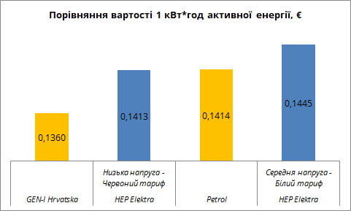 |  |  |  |  |  | Ціни на розподіл та передачу електроенергії в HEP Elektra та конкурентів не відрізняються. Вартість активної енергії в конкурентів є сталою, незалежно від моделі тарифу.

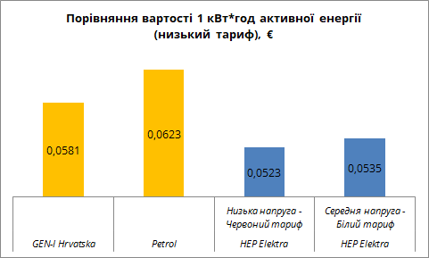
 | Високий тариф |  |  |  |  |  | Низький тариф

